ООО Либиртин
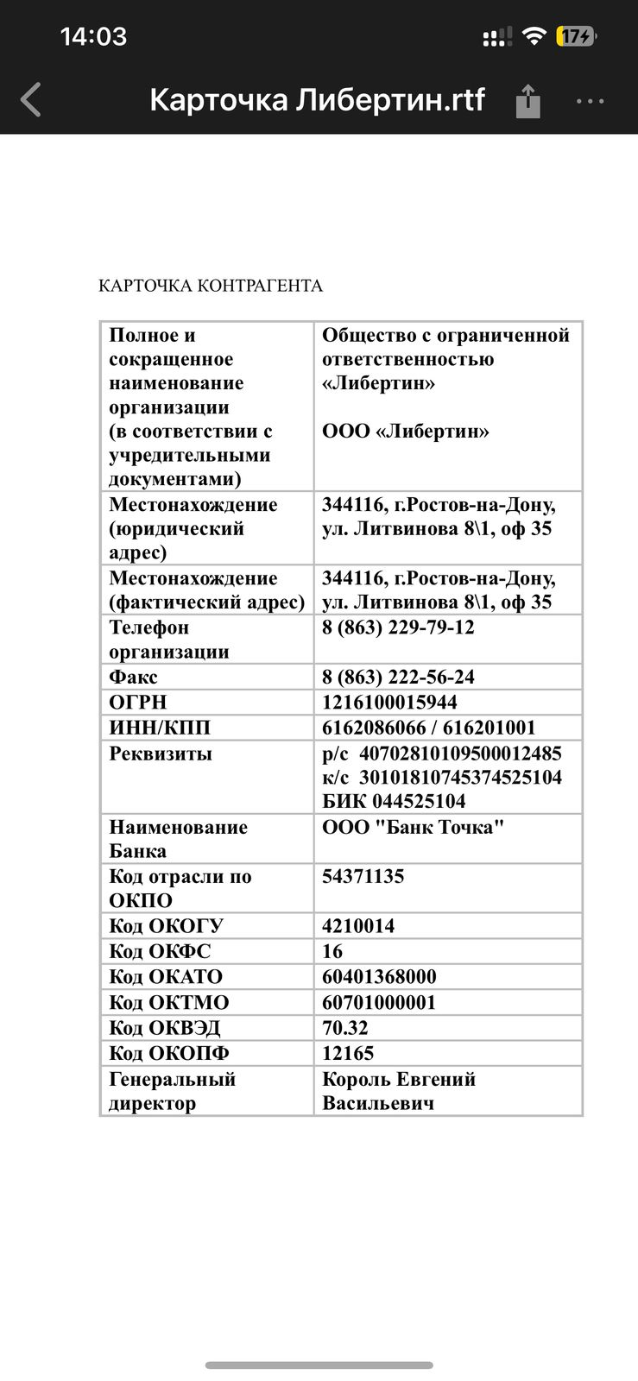
НАЗАД

 | Субподрядчик | ФИО контакта | телефон | почта | ЧТО ДЕЛАЛИ | ОЦЕНКА КАЧЕСТВА ОТ 1 ДО 5 | комментарий
 | ООО "Либитрин" | Король Евгений васильевич | 89508608485 |  | Расчет стоимости кровли НЭВЗ

ООО Фабрика Окон
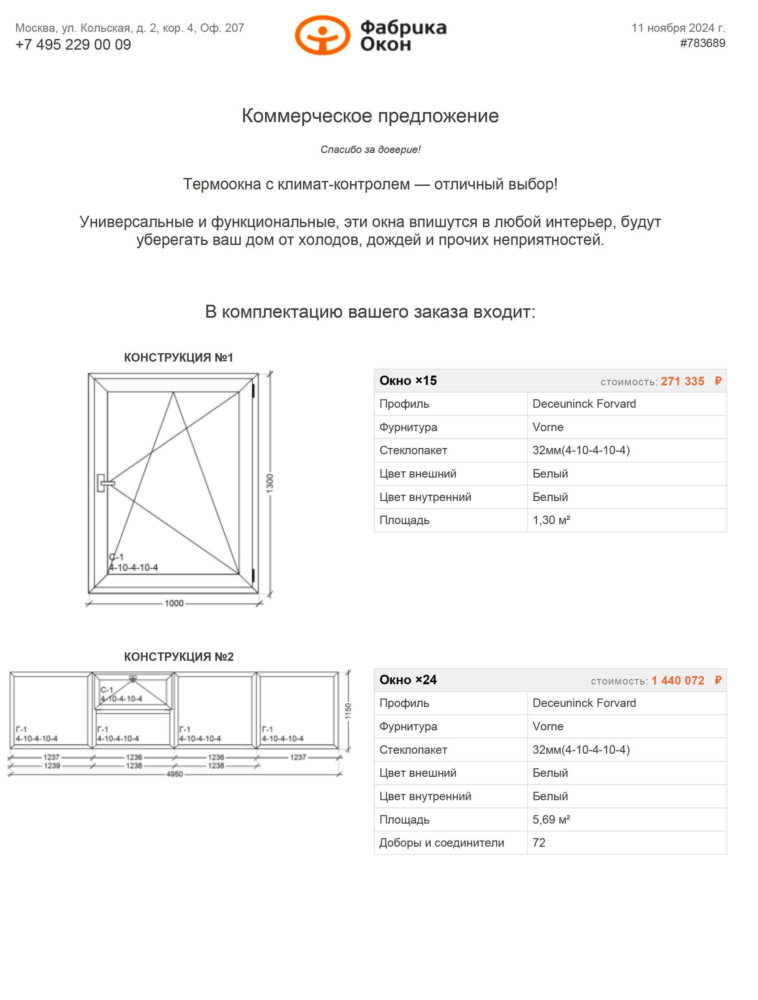
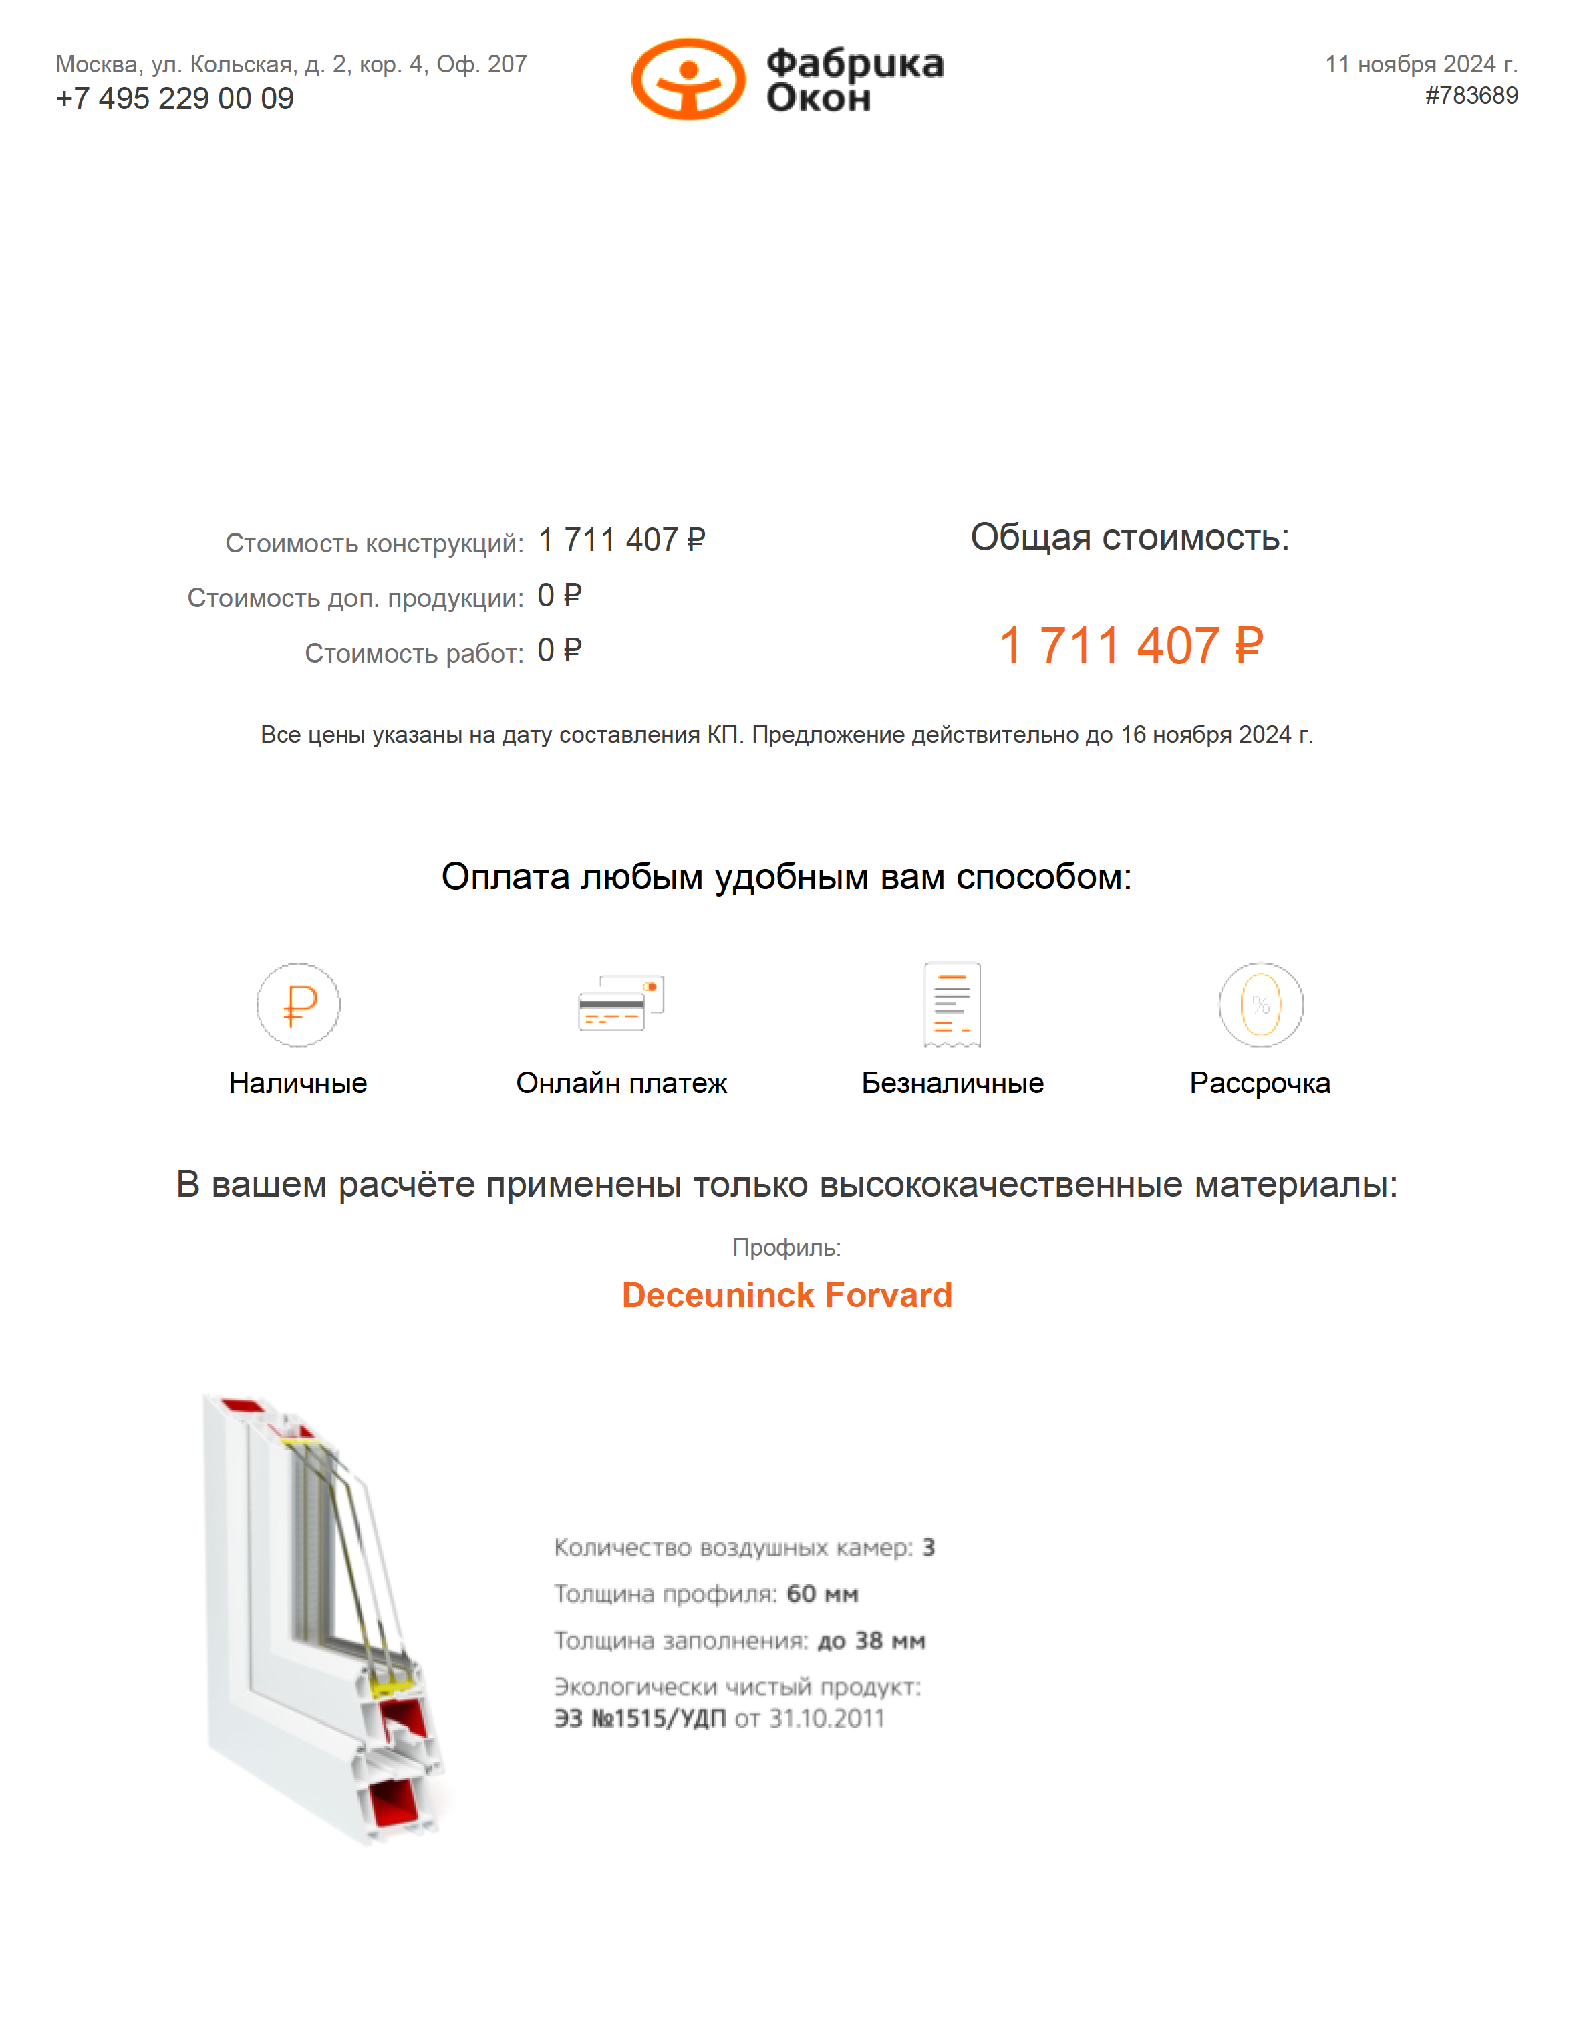
НАЗАД

 | Субподрядчик | ФИО контакта | телефон | почта | ЧТО ДЕЛАЛИ | ОЦЕНКА КАЧЕСТВА ОТ 1 ДО 5 | комментарий
 | "ООО Фабрика Окон" | Рожкова Лариса | +7 495 620 63 99 (доб. 2121) | Офис Дорохово <dorohovo@fabrikon.ru> | Замена стеклопакета 8 цех, расчет стоимости окон МВМ
 |  |  | +7 916 999 10 60

ООО СтройОкнаГрупп
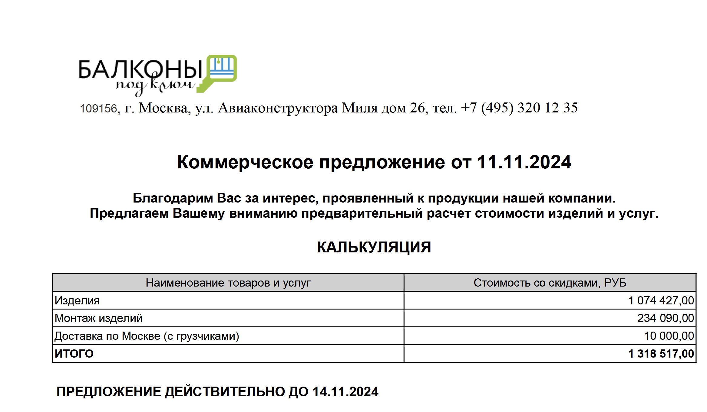
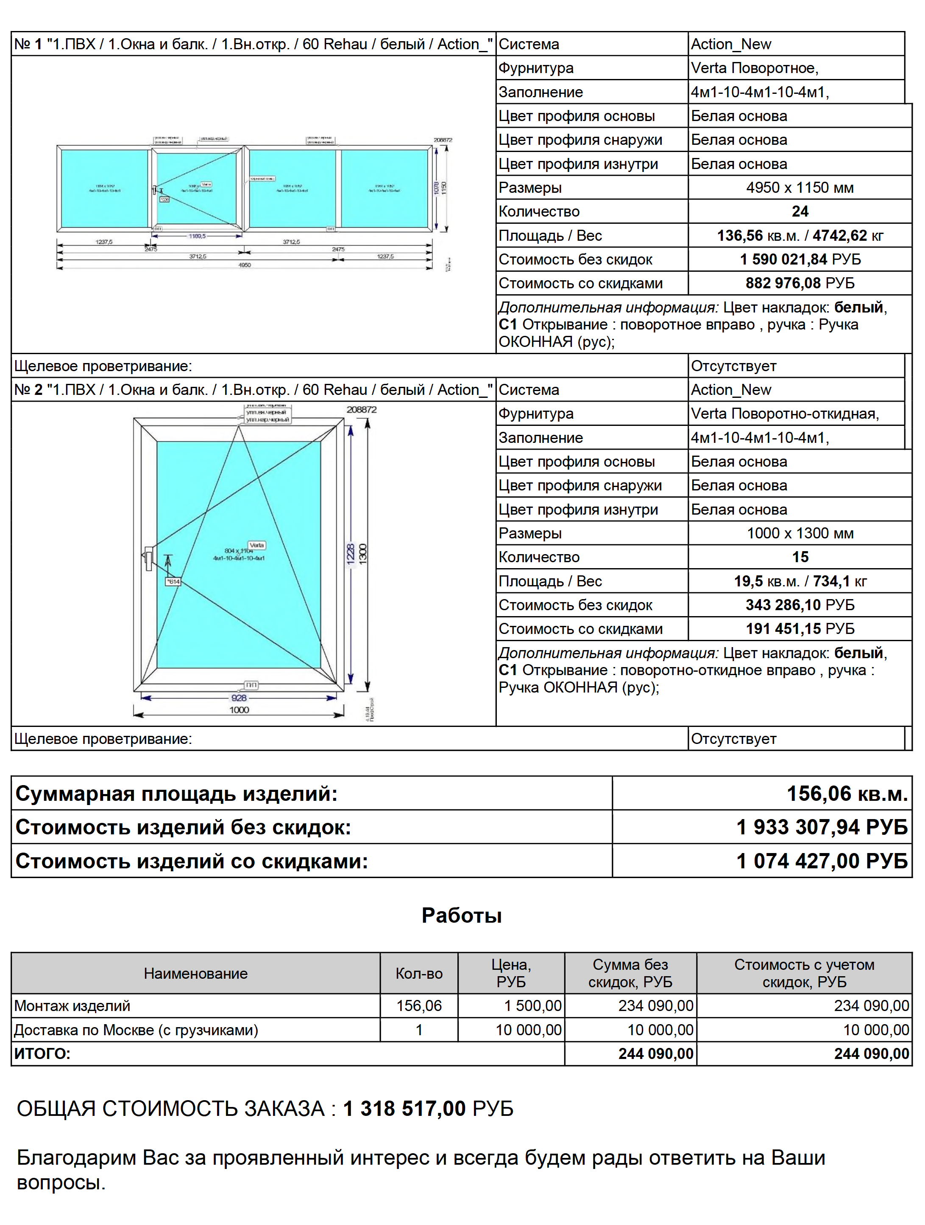
НАЗАД

 | Субподрядчик | ФИО контакта | телефон | почта | ЧТО ДЕЛАЛИ | ОЦЕНКА КАЧЕСТВА ОТ 1 ДО 5 | комментарий
 | Общество с ограниченной ответственностью «СтройОкнаГрупп» | Ген.дир.Чебаненко Михаил Анатольевич | 8-925-777-13-92 | ООО Балконы под ключ <info@plastikovye-okna.ru> | КП на БК Кран

ООО ТАТТЕХНОЛОГИЯ
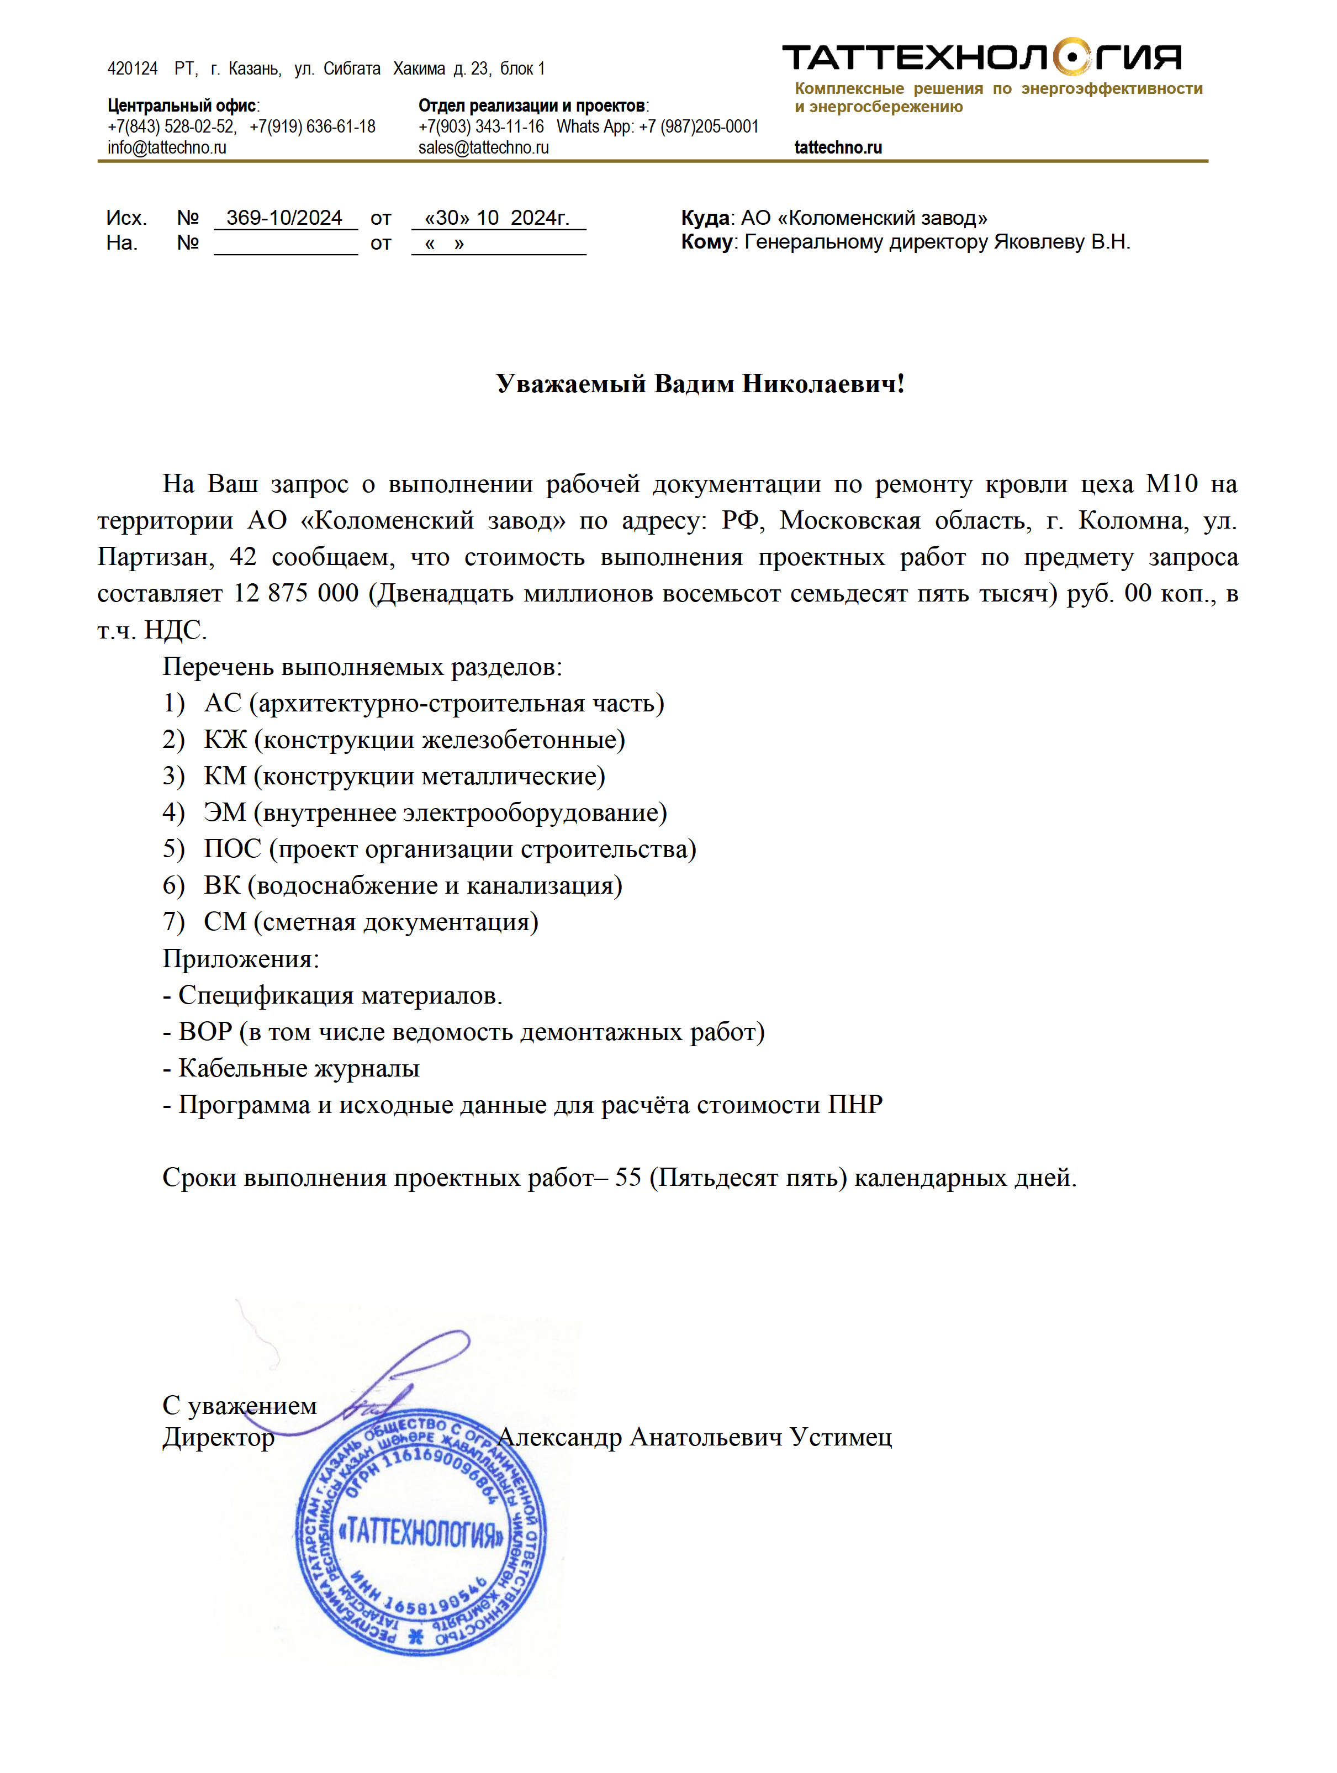
НАЗАД

 | Проектировщик | ФИО контакта | телефон | почта | ЧТО ДЕЛАЛИ | Опыт проектирования | Наличие персонала | ОЦЕНКА КАЧЕСТВА ОТ 1 ДО 5 | комментарий
 | ООО "ТАТАТЕХНОЛОГИЯ" |  | Центральный офис: 7(843) 528-02-52, 7(919) 636-61-18 | info@tattechno.ru sales@tattechno.ru
 |  |  | Отдел реализации и проектов: 7(903) 343-11-16 Whats App: 7 (987)205-0001

ООО Юмарт
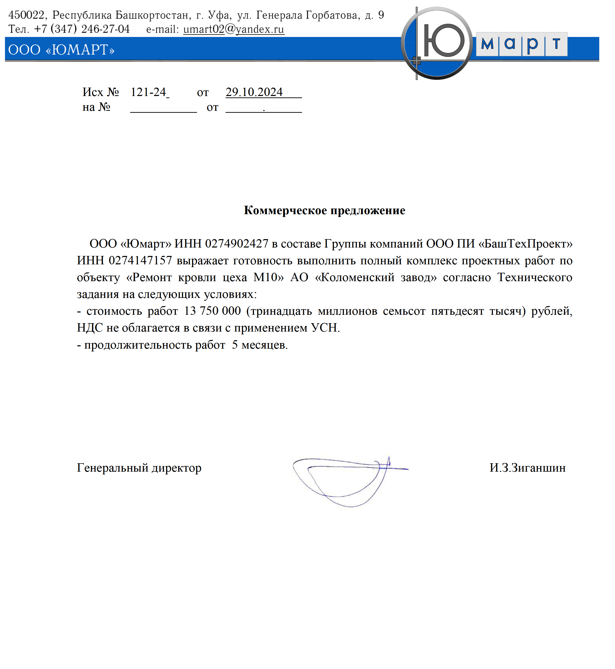
НАЗАД

 | Проектировщик | ФИО контакта | телефон | почта | ЧТО ДЕЛАЛИ | Опыт проектирования | Наличие персонала | ОЦЕНКА КАЧЕСТВА ОТ 1 ДО 5 | комментарий

